Резка и Фрезеровка
прайс-лист
на фрезероку, сверление,
обработку камня
 | ПРИ ПОЛУЧЕНИИ ЗАЯВКИ ВАЖНО СРАЗУ ВЯСНИТЬ ФОРМУ ОПЛАТЫ!!!
 | Цены - розница за наличный расчёт и безнал без НДС на СД , безнал на КТС в том числе НДС 20% прибавляем +10%
нанесение профиля с последующей полировкой (ступени, столешницы, подоконники и т.п.)
№ | артикул | общий вид фасонного полированного профиля | материал | стоимость за 1 м.п. | № | артикул | общий вид фасонного полированного профиля | материал | стоимость за 1 м.п.
1 | Е фаска 5-15мм |  | мрамор 20 мм | 1,080.00р. | 9 | M |  | мрамор 20 мм | 3,960.00р.
 |  |  | мрамор 30 мм |  |  |  |  | мрамор 30 мм | 4,200.00р.
 |  |  | гранит 20 мм | 1,260.00р. |  |  |  | гранит 20 мм | 4,800.00р.
 |  |  | гранит 30 мм |  |  |  |  | гранит 30 мм
2 | А 5..15 |  | мрамор 20 мм | 1,560.00р. | 10 | AA |  | мрамор 20 мм | 3,960.00р.
 |  |  | мрамор 30 мм | 1,800.00р. |  |  |  | мрамор 30 мм | 4,200.00р.
 |  |  | гранит 20 мм | 3,240.00р. |  |  |  | гранит 20 мм | 6,000.00р.
 |  |  | гранит 30 мм | 3,840.00р. |  |  |  | гранит 30 мм
3 | L |  | мрамор 20 мм | 2,400.00р. | 11 | O |  | мрамор 20 мм | 3,960.00р.
 |  |  | мрамор 30 мм | 2,640.00р. |  |  |  | мрамор 30 мм | 4,200.00р.
 |  |  | гранит 20 мм | 4,200.00р. |  |  |  | гранит 20 мм | 6,600.00р.
 |  |  | гранит 30 мм |  |  |  |  | гранит 30 мм
4 | V |  | мрамор 20 мм | 2,160.00р. | 12 | FZ |  | мрамор 20 мм | 3,960.00р.
 |  |  | мрамор 30 мм | 2,400.00р. |  |  |  | мрамор 30 мм | 4,200.00р.
 |  |  | гранит 20 мм | 3,240.00р. |  |  |  | гранит 20 мм | 6,000.00р.
 |  |  | гранит 30 мм | 3,840.00р. |  |  |  | гранит 30 мм
5 | T |  | мрамор 20 мм | 2,040.00р. | 11 | F |  | мрамор 20 мм | 3,960.00р.
 |  |  | мрамор 30 мм |  |  |  |  | мрамор 30 мм | 4,200.00р.
 |  |  | гранит 20 мм | 4,200.00р. |  |  |  | гранит 20 мм | 6,000.00р.
 |  |  | гранит 30 мм |  |  |  |  | гранит 30 мм
6 | H |  | мрамор 20 мм | 2,640.00р. | 13 | полировка торца c фаской 2 мм. |  | мрамор 20 мм | 1,100.00р.
 |  |  | мрамор 30 мм | 3,000.00р. |  |  |  | мрамор 30 мм
 |  |  | гранит 20 мм | 4,800.00р. |  |  |  | гранит 20 мм | 1,500.00р.
 |  |  | гранит 30 мм |  |  |  |  | гранит 30 мм
7 | Q |  | мрамор | 6,000.00р. | 14 | VX | 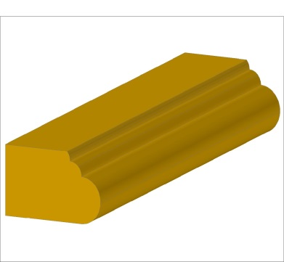 | мрамор | 6,000.00р.

8 | СКАЛА | 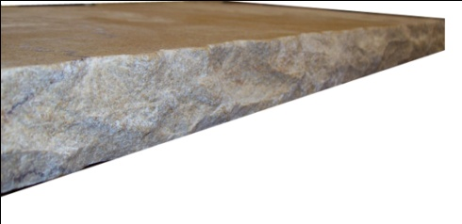 | мрамор 20 мм | 1,920.00р. | 15 | D | 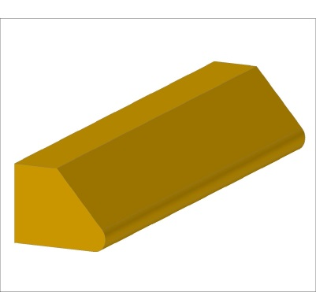 | мрамор 30 мм | 3,000.00р.
 |  |  | мрамор 30 мм | 2,400.00р.
 |  |  | гранит 20 мм | 4,800.00р. |  |  |  | гранит 30 мм | 4,500.00р.
 |  |  | гранит 30 мм
 | Коэфициенты: 1. криволинейный профиль * 1,25 2. изготовление детали более 2м.п. * 1,25
№ | Наименование работ |  |  | Ед. изм. | Стоимость, руб
 |  |  |  |  | Мрамор/Керамика 3,5..12 мм |  |  | Гранит / Агломерат / Оникс
 |  |  |  |  | 20мм |  | 30мм | 20мм | 30 мм
1 | Сверление отверстий 5-20 мм |  |  | шт. | 300.00р. |  | 420.00р. | 480.00р. | 600.00р.
2 | Сверление отверстий 21-50 мм |  |  | шт. | 420.00р. |  | 540.00р. | 600.00р. | 780.00р.
3 | Сверление отверстий 51-100 мм |  |  | шт. | 600.00р. |  | 840.00р. | 840.00р. | 1,080.00р.
4 | Полировка поверхности изделия |  |  | м2 | 4,500.00р. |  |  | Х
5 | Матирование поверхности изделия |  |  | м2 | 1,000.00р. |  |  | 1,320.00р.
6 | Состаривание "антик" поверхности |  |  | м2 | 2,500.00р. |  |  | Х
7 | Покрытие защитной пропиткой, гидрофобизация |  |  | м2 | 650.00р. |  |  | 780.00р.
8 | Армирование длинных деталей, широй до 200 мм. |  |  | м.п./м2 | 960,00р./4800,00р. |  |  | 1320,00р./6600,00р.
9 | Армирование ПВХ сеткой |  |  | м2 | 1,140.00р. |  |  | 1,140.00р.
10 | Склейка деталей (углы) |  |  | м.п. | 960.00р. |  |  | 960.00р.
12 | Фаска 1-2 мм. |  |  | м.п. | 60.00р.

Фрезеровка и обработка керамики
 | Наименование работ |  |  |  | Ед. изм. | Сто-имость
1 | Сверление отверстий 5-20 мм |  |  |  | шт. | 100.00р.
2 | Сверление отверстий 21-50 мм |  |  |  | шт. | 150.00р.
3 | Сверление отверстий 51-100 мм |  |  |  | шт. | 200.00р.
4 | Изготовление полувалика 5 мм на плитке толщиной S 9..12 мм. Для плинтуса, ступени форматом до 30х30,30х60,30х40,30х120 |  |  |  | м.п | 300.00р.
5 | Фаска 1-2 мм. |  |  |  | м.п. | 60.00р.
6 | Нанесение насечек противоскольжения (глубина – 0,5мм., ширина – 5мм.) 3 или 4 шт |  |  |  | м.п. | 200.00р.

дополн.виды профилей
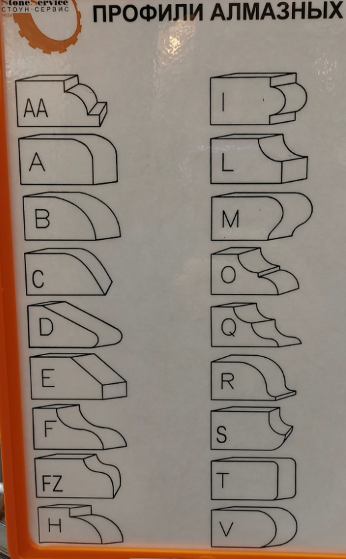
Название профиля | Профиль | Название профиля | Профиль
E 2-4 |  | E5-20 | 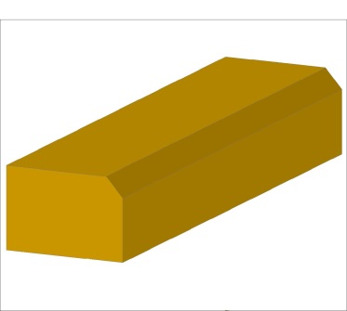
А5 | 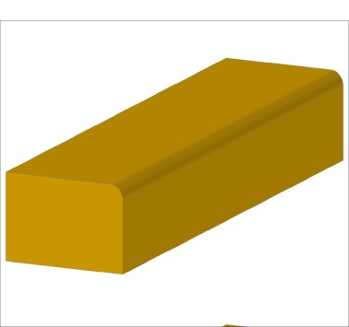 | А10 | 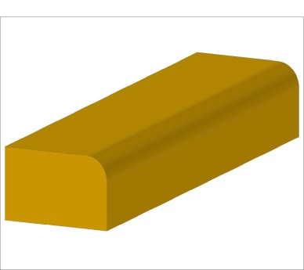
А15 | 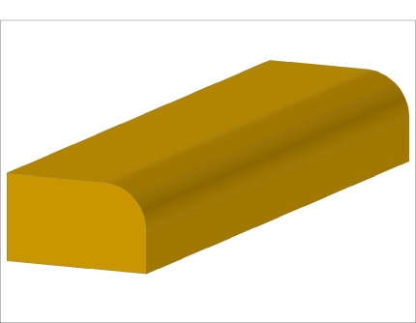 | А20 | 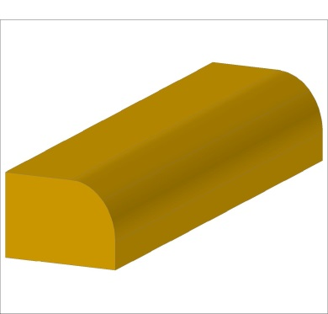
L | 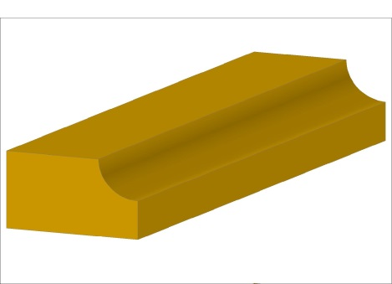 | V | 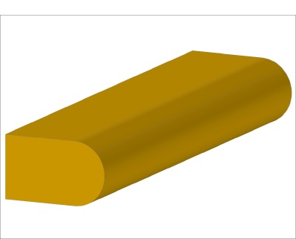
Z 2-3 | 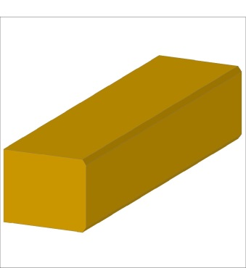 | R5-10 | 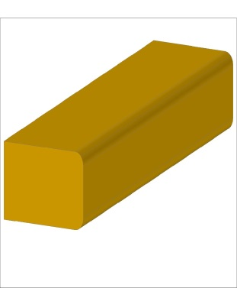
D |  | H | 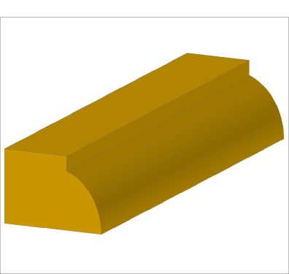
F |  | M
S | 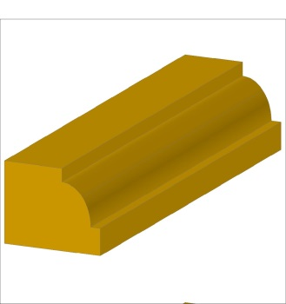 | O | 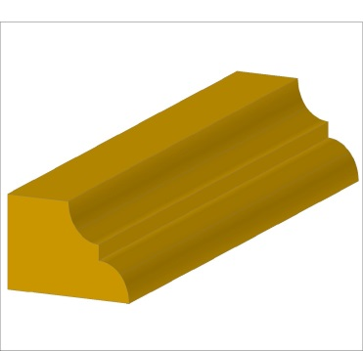
I | 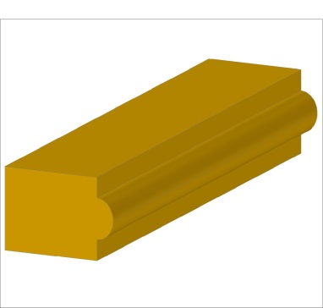 | Q | 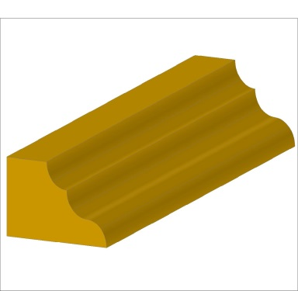
F+V |  | VX
СКАЛА

